計算式とのマッチ
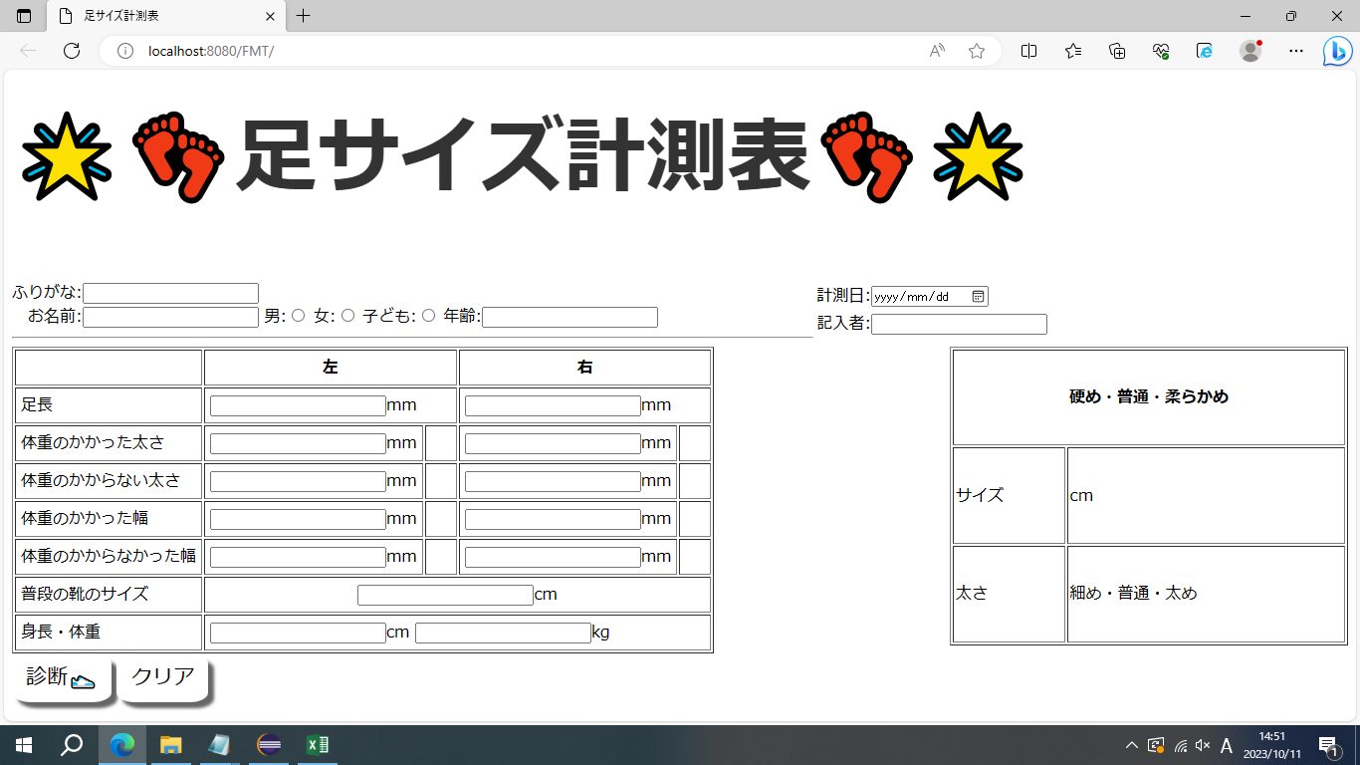
⑮
⑱
⑦
⑬
⑨
⑪

①
③
⑤
②①
④
⑥

⑧
㉚３０
⑩
⑫
㉒
㉔
㉓
㉕
⑭
㉖
㉛
㉗
⑯
㉘
㉙
⑰
㉜
⑲
⑳
㉑

[画面項目]
NO | 項目名 | 部品タイプ | 備考
1 | ふりがな | テキストボックス | name="kana"
2 | お名前 | テキストボックス | name="name"
3 | 性別（男・女・子ども） | ラジオボタン | name="kind" value="1.2.3"(左から順に男・女・子ども)
4 | 年齢 | テキストボックス | name="age" (数字以外の入力値のチェック)
5 | 計測日 | ーーーーーーーーー | <input type="date" name="day"> で出力
6 | 記入者 | テキストボックス | name="writtenBy"
7 | 足長（左） | テキストボックス | name="LFootLength"
8 | 足長（右） | テキストボックス | name="RFootLength"
9 | 足囲・荷重（左） | テキストボックス | name="LFootCWeith"
10 | 足囲・荷重（右） | テキストボックス | name="RFootCWeith"
11 | 足囲・非荷重（左） | テキストボックス | name="LFootCRegu"
12 | 足囲・非荷重（右） | テキストボックス | name="RFootCRegu"
13 | 足幅・荷重（左） | テキストボックス | name="LFootWidthWeith"
14 | 足幅・荷重（右） | テキストボックス | name="RFootWidthWeith"
15 | 足幅・非荷重（左） | テキストボックス | name="LFootWidthRegu"
16 | 足幅・非荷重（右） | テキストボックス | name="RFootWidthRegu"
17 | 普段の靴のサイズ | テキストボックス | name="ordinaryShoesSize"
18 | 身長 | テキストボックス | name="height"
19 | 体重 | テキストボックス | name="bodyWeight"
20 | 検索 | submit | 入力内容を送信します。
21 | クリア | reset | フォーム内の入力内容のリセット
22 | 足囲・荷重（左）ウィズ |  | z[i]
23 | 足囲・荷重（右）ウィズ |  | z[b]
24 | 足囲・非荷重（左）ウィズ |  | z[j]
「診断」後に表示
25 | 足囲・非荷重（右）ウィズ |  | z[c]
26 | 足幅・荷重（左）ウィズ |  | z[k]
27 | 足幅・荷重（右）ウィズ |  | z[d]
28 | 足幅・非荷重（左）ウィズ |  | z[l]
29 | 足幅・非荷重（右）ウィズ |  | z[e]
今後バージョンアップ予定！！
30 | 足の硬度
31 | おすすめ靴サイズ
32 | 足の太さ

画面設計書
内緒 ぷらいばしー
【商品検索画面】
⑤
① ⑥
② ③ ④
⑦ ⑧
⑨ ⑩
⑪ ⑫
⑬ ⑭
⑮ ⑯
⑰ ⑱
⑲ ⑳
㉑検索 ㉒クリア

 | aaa

[画面項目]
NO | 項目名 | 部品タイプ | 備考
1 | ふりがな | テキストボックス | name="kana"
2 | お名前 | テキストボックス | name="name"
3 | 性別（男・女・子ども） | ラジオボタン | name="kind" value="1.2.3"(左から順に男・女・子ども)
4 | 年齢 | テキストボックス | name="age" (数字以外の入力値のチェック)
5 | 計測日 | ーーーーーーーーー | 日付APIで出力
6 | 記入者 | テキストボックス | name="writtenBy"
7 | 足長（左） | テキストボックス | name="LFootLength"
8 | 足長（右） | テキストボックス | name="RFootLength"
9 | 足囲・荷重（左） | テキストボックス | name="LFootCWeith"
10 | 足囲・荷重（右） | テキストボックス | name="RFootCWeith"
11 | 足囲・非荷重（左） | テキストボックス | name="LFootCRegu"
12 | 足囲・非荷重（右） | テキストボックス | name="RFootCRegu"
13 | 足幅・荷重（左） | テキストボックス | name="LFootWidthWeith"
14 | 足幅・荷重（右） | テキストボックス | name="RFootWidthWeith"
15 | 足幅・非荷重（左） | テキストボックス | name="LFootWidthRegu"
16 | 足幅・非荷重（右） | テキストボックス | name="RFootWidthRegu"
17 | 普段の靴のサイズ | テキストボックス | name="ordinaryShoesSize"
18 | 身長 | テキストボックス | name="height"
19 | 体重 | テキストボックス | name="bodyWeight"
20 | 検索 | submit | 入力内容を送信します。
21 | クリア | reset | フォーム内の入力内容のリセット

Sheet1
